关系图
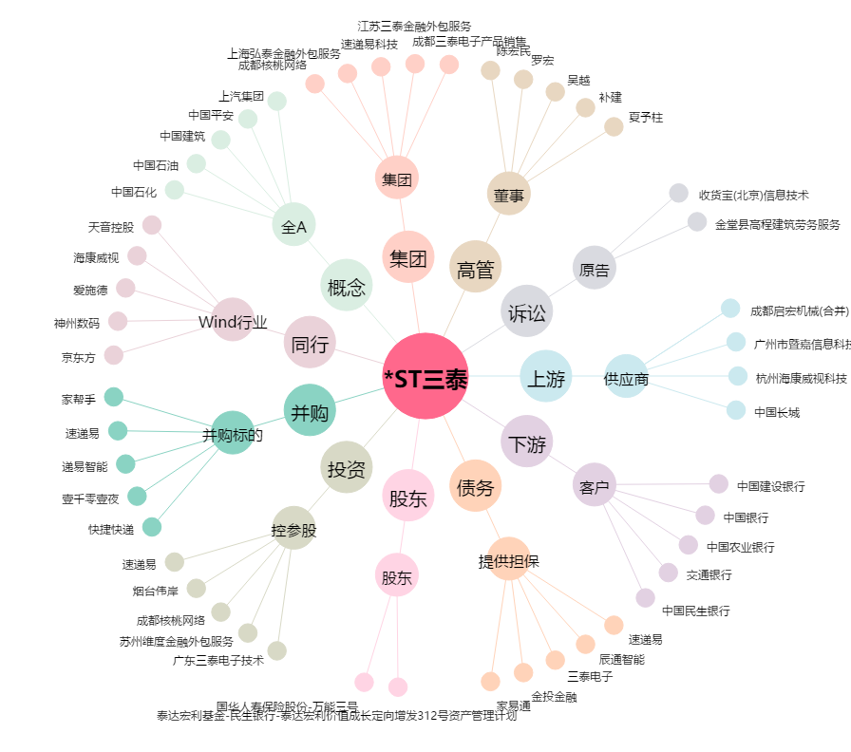
*ST三泰[002312.SZ] - 关系概览图

